様式８号(提出必須)
記入見本を参考に、色のついたセルをすべて入力してください。
セルの色は印刷時に反映されません。
印刷設定は変更せず、A4で印刷してください。
様式第８号（第１１条関係）

 |  | 展 示 会 等 出 展 事 業 実 績 報 告 書
書類提出日
(郵送の場合は投函日)

 |  |  |  |  |  |  |  |  |  | 令和 |  | 年 |  | 月 | 日

代表者役職名・氏名を入力し、
代表者印を押捺してください
(角印不可です)

 | （あて先） 公益財団法人川口産業振興公社
 |  |  | 理 事 長

事務局から送付された通知書の
こちら日付・番号を入力してください
こちらの日付ではありません！！！
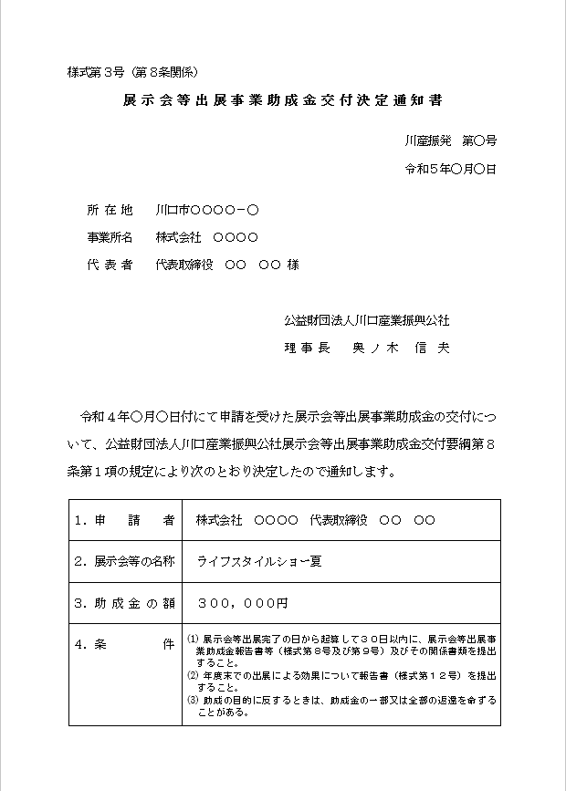
印
見本
令和５年
 |  |  |  |  |  | 申請者 所 在 地 |  |  | 川口市
 |  |  |  |  |  |  | 事業所名
 |  |  |  |  |  |  | 代 表 者 |  |  |  |  |  |  |  | 印
 |  |  |  |  |  |  | 電 話 |  |  |  | - |  | -

 | 令和 |  | 年 | 月 |  | 日付け川産振発第 |  |  |  | 号にて展示会等出展事業助成
 | 金交付の決定を受けた展示会等出展事業について、出展事業が完了したので
 | 公益財団法人川口産業振興公社展示会等出展事業助成金交付要綱第１１条の
 | 規定により報告します。

 |  |  |  |  |  |  |  | 記

 | 交 付 申 請 額
 |  |  |  |  |  |  |  |  |  | 円

 | 展示会等の名称

 | 展示会等の概要 |  |  |  | 別紙「出展状況報告書（様式第９号）」のとおり

 | 添付書類 |  |  |  | (1) 出展者名簿 (2) 請求書及び領収証の写し（※代表者印を使用し原本証明すること） (3) 出展した内容のわかるパンフレット等

 | ご記入いただいた個人情報につきましては、当公社の個人情報保護要綱の規定に基づき、
 | 本事業の目的以外には使用いたしません。

様式8号 (記入見本)
記入見本
様式第８号（第１１条関係）

 |  | 展 示 会 等 出 展 事 業 実 績 報 告 書
書類提出日
(郵送の場合は投函日)
 |  |  |  |  |  |  |  |  |  |  |  | 令和 |  | ６ | 年 | ９ | 月 | １５ | 日

代表者役職名・氏名を入力し、
代表者印を押捺してください
(角印不可です)
 | （あて先） 公益財団法人川口産業振興公社
 |  |  | 理 事 長

印
見本
令和５年
事務局から送付された通知書の
こちら日付・番号を入力してください
こちらの日付ではありません！！！
①
②
 |  |  |  |  |  |  | 申請者 所 在 地 |  |  |  | 川口市 |  | 上青木３－１２－１８－７階
 |  |  |  |  |  |  |  | 事業所名 |  |  | 株式会社川産公社
 |  |  |  |  |  |  |  | 代 表 者 |  |  | 代表取締役 |  |  | 川口 花子 |  |  |  |  | 印
 |  |  |  |  |  |  |  | 電 話 |  |  | ０４８ |  | - | ２６３ |  | - | １１１０

②
①
 | 令和 | 6 | 年 | 4 | 月 | 10 | 日付け川産振発第 |  |  | 180 |  | 号にて展示会等出展事業助成
 | 金交付の決定を受けた展示会等出展事業について、出展事業が完了したので
 | 公益財団法人川口産業振興公社展示会等出展事業助成金交付要綱第１１条の
 | 規定により報告します。

 |  |  |  |  |  |  |  |  | 記

 | 交 付 申 請 額 |  |  |  |  |  | 300,000
 |  |  |  |  |  |  |  |  |  |  |  | 円

 | 展示会等の名称 |  |  |  |  | ギフトショー・夏

 | 展示会等の概要 |  |  |  |  | 別紙「出展状況報告書（様式第９号）」のとおり

 | 添付書類 |  |  |  |  | (1) 出展者名簿 (2) 請求書及び領収証の写し（※代表者印を使用し原本証明すること） (3) 出展した内容のわかるパンフレット等

 | ご記入いただいた個人情報につきましては、当公社の個人情報保護要綱の規定に基づき、
 | 本事業の目的以外には使用いたしません。

様式９号(提出必須)
記入見本を参考に、色のついたセルを
すべて入力してください。
セルの色は印刷時に反映されません。
様式第９号（第１１条関係）

 | 展示会等出展事業出展状況報告書

展示会等の名称

開 催 場 所 |  |  | 会 場 名：
 |  |  | 所 在 地：
開 催 期 間 |  |  | 令和 |  |  | 年 |  | 月 |  | 日 | ～ |  | 月 | 日
展示会全体の、小間数・入場者数です。
不明な場合は主催者にご確認ください。
出展小間数等 |  |  | 出展小間数： |  |  |  |  |  |  |  |  | 小間
 |  |  | 入場者数： |  |  |  |  |  |  |  |  | 名
出展製品等の名称

出展者小間数 |  |  |  |  |  |  |  |  | 小間

２枚目あり（写真貼付け用）
↓
A4片面で印刷
※両面印刷しないでください
出展による効果等 |  |  | 開催期間中の商談件数： |  |  |  |  |  |  |  |  |  | 件
 |  |  |  |  |  |  | 成約件数： |  |  |  |  |  | 件
 |  |  |  |  |  |  | 成約金額： |  |  |  |  |  | 円
 |  |  |  | その他効果

実際に事務を担当している方のお名前・連絡先を入力してください。不備があった場合にご連絡します。
担当者（職・氏名） 連絡先 |  |  | 所属部署・職：
 |  |  | ＴＥＬ： |  |  |  |  |  |  |  |  | 氏名：

（第１１条関係）

 |  | 出展した展示会等の写真
展示会等の名称は自動反映されます。
展示会等の名称 |  |  | 0

２枚写真を貼付けしてください。
 |  |  |  |  | 糊等で貼ってください

 |  |  |  |  | 糊等で貼ってください

 | ※ 小間番号板、社名表示板が写っている写真、出展の様子が分かる写真を
 | 貼付してください。

様式９号 (記入見本)
記入見本
 |  |  |  |  |  |  |  |  |  |  |  |  |  |  |  | （第１１条関係）
様式第９号（第１１条関係）
 |  |  |  |  |  |  |  |  |  |  |  |  |  |  |  |  |  | 出展した展示会等の写真
 | 展示会等出展事業出展状況報告書
 |  |  |  |  |  |  |  |  |  |  |  |  |  |  |  | 展示会等の名称 |  |  | ギフトショー夏
展示会等の名称 |  | ギフトショー夏

小間番号板、社名表示板が写っている写真・
出展の様子が分かる写真を貼付けしてください
開 催 場 所 |  | 会 場 名： |  |  | 東京ビッグサイト
 |  | 所 在 地： |  |  | 東京都江東区有明３－１１－１
開 催 期 間 |  | 令和 |  | 6 | 年 | 9 | 月 | 1 | 日 | ～ |  | 9 | 月 | 3 | 日
展示会全体の、
小間数・入場者数です。
不明な場合は主催者に
ご確認ください。
出展小間数等 |  | 出展小間数： |  |  |  | 1,000 |  |  |  |  | 小間
 |  | 入場者数： |  |  |  | 30,000 |  |  |  |  | 名 |  |  |  |  |  |  |  |  | 糊等で貼ってください
出展製品等の名称 |  | きゅぽらんクッキー・きゅぽらんクッション

２枚写真を貼付けしてください。
出展者小間数 |  | 2.0 |  |  |  |  |  | 小間

小間番号板、社名表示板が写っている写真・
出展の様子が分かる写真を貼付けしてください
出展による効果等 |  | 開催期間中の商談件数： |  |  |  |  |  |  | 300 |  |  |  | 件
 |  |  |  |  |  | 成約件数： |  |  | 0 |  |  |  | 件
 |  |  |  |  |  | 成約金額： |  |  | 0 |  |  |  | 円
 |  |  | その他効果
 |  |  | 展示会出展による効果をご記入ください。 |  |  |  |  |  |  |  |  |  |  |  |  |  |  |  |  | 糊等で貼ってください

 |  |  |  |  |  |  |  |  |  |  |  |  |  |  |  |  | ※ 小間番号板、社名表示板が写っている写真、出展の様子が分かる写真を
 |  |  |  |  |  |  |  |  |  |  |  |  |  |  |  |  | 貼付してください。
担当者（職・氏名） 連絡先 |  | 所属部署・職： |  |  |  | 〇〇営業部・課長
 |  | ＴＥＬ： |  |  | ０４８－２６３－１１１０ |  |  |  |  |  | 氏名： |  | 川口 太郎

